Worksheet
視能訓練士 | 2018 | 人体の構造と機能及び心身の発達・加齢 |  | 2018_co_18_am001
 |  | 神経細胞について誤っているのはどれか。
 |  | 1 | 軸索の末端にはシナプスがある。
 |  | 2 | 神経細胞は細胞体と突起からなる。
 |  | 3 | 軸索は興奮を突起の末端に伝える。
 |  | 4 | 有髄神経は無髄神経より伝導が遅い。 | 正解
 |  | 5 | シナプスでは神経伝達物質が放出される。
視能訓練士 | 2018 | 眼科薬理学 |  | 2018_co_18_am002
 |  | アトロピン硫酸塩の作用はどれか。
 |  | 1 | 縮 瞳
 |  | 2 | 顔面蒼白
 |  | 3 | 調節緊張
 |  | 4 | 心機能亢進 | 正解
 |  | 5 | 消化管機能亢進
視能訓練士 | 2018 | 視覚機能の基礎と検査機器（眼解剖） |  | 2018_co_18_am003
 |  | 神経外胚葉から発生するのはどれか。2つ選べ。
 |  | 1 | 角 膜
 |  | 2 | 強 膜
 |  | 3 | 視神経 | 正解
 |  | 4 | 水晶体
 |  | 5 | 網 膜 | 正解
視能訓練士 | 2018 | 視覚機能の基礎と検査機器（眼解剖） |  | 2018_co_18_am004
 |  | 平滑筋はどれか。
 |  | 1 | 外眼筋
 |  | 2 | 眼輪筋
 |  | 3 | 瞼板筋 | 正解
 |  | 4 | 上眼瞼挙筋
 |  | 5 | 前頭筋
視能訓練士 | 2018 | 人体の構造と機能及び心身の発達・加齢 |  | 2018_co_18_am005
 |  | 内分泌器官と産生ホルモンの組合せで誤っているのはどれか。
 |  | 1 | 下垂体前葉 -- 性腺刺激ホルモン
 |  | 2 | 下垂体後葉 -- 抗利尿ホルモン
 |  | 3 | 甲状腺 -- 甲状腺刺激ホルモン | 正解
 |  | 4 | 副腎皮質 -- 糖質コルチコイド
 |  | 5 | 膵 臓 -- インスリン
視能訓練士 | 2018 | 人体の構造と機能及び心身の発達・加齢 |  | 2018_co_18_am006
 |  | 細胞性免疫に関与するのはどれか。
 |  | 1 | B細胞
 |  | 2 | T細胞 | 正解
 |  | 3 | 形質細胞
 |  | 4 | 好中球
 |  | 5 | 赤血球
視能訓練士 | 2018 | 眼科検査学 |  | 2018_co_18_am007
 |  | 他覚的検査はどれか。
 |  | 1 | 色覚検査
 |  | 2 | 視力検査
 |  | 3 | 視野検査
 |  | 4 | 電気生理検査 | 正解
 |  | 5 | 中心フリッカ検査＜限界フリッカ値＞
視能訓練士 | 2018 | 視覚機能の基礎と検査機器（眼解剖） |  | 2018_co_18_am008
 |  | 非共同運動はどれか。
 |  | 1 | 視運動反射
 |  | 2 | 前庭眼反射
 |  | 3 | 衝動性眼球運動
 |  | 4 | 両眼離反眼球運動 | 正解
 |  | 5 | 滑動性追従眼球運動
視能訓練士 | 2018 | 視覚機能の基礎と検査機器（眼解剖） |  | 2018_co_18_am009
 |  | 角膜の最外層の組織はどれか。
 |  | 1 | 筋組織
 |  | 2 | 結合組織
 |  | 3 | 支持組織
 |  | 4 | 上皮組織 | 正解
 |  | 5 | 軟骨組織
視能訓練士 | 2018 | 人体の構造と機能及び心身の発達・加齢 |  | 2018_co_18_am010
 |  | アレルギーの発症機序はどれか。
 |  | 1 | 腫 瘍
 |  | 2 | 循環障害
 |  | 3 | 免疫異常 | 正解
 |  | 4 | 先天異常
 |  | 5 | 退行性病変
視能訓練士 | 2018 | 斜視【斜視検査】 |  | 2018_co_18_am011
 |  | 右下方視で上下偏位が最大となる麻痺筋はどれか。
 |  | 1 | 右上斜筋
 |  | 2 | 右上直筋
 |  | 3 | 左下直筋
 |  | 4 | 左上斜筋 | 正解
 |  | 5 | 左上直筋
視能訓練士 | 2018 | 生理光学 | 両眼視機能と眼球運動 | 2018_co_18_am012
 |  | AC/A比が3.5⊿/Dのとき、眼前25cmの視標を明視するのに必要な調節性輻湊量［⊿］はどれか。
 |  | 1 | 10
 |  | 2 | 12
 |  | 3 | 14 | 正解
 |  | 4 | 16
 |  | 5 | 18
視能訓練士 | 2018 | 生理光学 | 両眼視機能と眼球運動 | 2018_co_18_am013
 |  | AC/A比について正しいのはどれか。
 |  | 1 | 乳児内斜視の確定診断に使用する。
 |  | 2 | アトロピン硫酸塩の点眼により減少する。
 |  | 3 | 高AC/A比の患者には二重焦点レンズを用いる。 | 正解
 |  | 4 | near gradient法では融像性輻湊の影響を受ける。
 |  | 5 | 臨床にて評価されるのはresponse AC/A比である。
視能訓練士 | 2018 | 斜視【各型】 |  | 2018_co_18_am014
 |  | 第1眼位が内斜視になるのはどれか。
 |  | 1 | MLF症候群
 |  | 2 | 動眼神経麻痺
 |  | 3 | 外転神経麻痺 | 正解
 |  | 4 | Horner症候群
 |  | 5 | Parinaud症候群
視能訓練士 | 2018 | 眼科薬理学 |  | 2018_co_18_am015
 |  | 調節に影響を与える物質はどれか。
 |  | 1 | コカイン
 |  | 2 | 有機リン | 正解
 |  | 3 | クロロキン
 |  | 4 | エタンブトール
 |  | 5 | メチルアルコール
視能訓練士 | 2018 | 斜視【斜視治療】 |  | 2018_co_18_am016
 |  | 外眼筋の作用に影響を与えるのはどれか。
 |  | 1 | 結核菌
 |  | 2 | 百日咳菌
 |  | 3 | ボツリヌス菌 | 正解
 |  | 4 | トキソプラズマ
 |  | 5 | アスペルギルス
視能訓練士 | 2018 | 生理光学 |  | 2018_co_18_am017
 |  | ±0.50Dのクロスシリンダで球面と円柱度数の組合せで正しいのはどれか。
 |  | 1 | -0.50D=cyl-1.00D
 |  | 2 | -0.50D=cyl+1.00D | 正解
 |  | 3 | +0.50D=cyl-0.50D
 |  | 4 | +0.50D=cyl+1.00D
 |  | 5 | +1.00D=cyl-0.50D
視能訓練士 | 2018 | 生理光学 |  | 2018_co_18_am018
 |  | Gullstrand模型眼において、角膜全体の屈折力［D］はどれか。
 |  | 1 | 20
 |  | 2 | 30
 |  | 3 | 43 | 正解
 |  | 4 | 50
 |  | 5 | 63
視能訓練士 | 2018 | 生理光学 |  | 2018_co_18_am019
 |  | 屈折状態について最小錯乱円が網膜より前方にあるのはどれか。
 |  | 1 | cyl+0.50D45°
 |  | 2 | -0.50D=cyl+1.00D90°
 |  | 3 | -1.00D=cyl+2.50D90°
 |  | 4 | +1.00D=cyl-2.50D180° | 正解
 |  | 5 | +1.00D=cyl+3.00D180°
視能訓練士 | 2018 | 生理光学 |  | 2018_co_18_am020
 |  | 近視の屈折矯正法と調節必要量において正しいのはどれか。
 |  | 1 | LASIKよりも眼鏡で大きくなる。
 |  | 2 | 眼鏡で矯正度数が強いほど小さくなる。 | 正解
 |  | 3 | 眼鏡で瞳孔間距離が長いほど小さくなる。
 |  | 4 | コンタクトレンズよりも眼鏡で大きくなる。
 |  | 5 | 眼鏡と角膜の頂間距離の長さとは関係がない。
視能訓練士 | 2018 | 保健医療福祉と視能障害のリハビリテーションの理念 |  | 2018_co_18_am021
 |  | 患者、医療者間のコミュニケーションで正しいのはどれか。
 |  | 1 | 医療者は専門用語で患者に説明する。
 |  | 2 | 患者の言った内容を受け入れなければならない。
 |  | 3 | 相互的信頼関係の構築には傾聴および共感に努める。 | 正解
 |  | 4 | 患者が答えやすいよう常に、はい、いいえで答えられる質問をする。
 |  | 5 | 医療者が説明し、患者は説明に疑問があっても医療者の意見に従う。
視能訓練士 | 2018 | 保健医療福祉と視能障害のリハビリテーションの理念 |  | 2018_co_18_am022
 |  | 診療録の保存年数で正しいのはどれか。
 |  | 1 | 2
 |  | 2 | 3
 |  | 3 | 5 | 正解
 |  | 4 | 7
 |  | 5 | 10
視能訓練士 | 2018 | 保健医療福祉と視能障害のリハビリテーションの理念 |  | 2018_co_18_am023
 |  | 視能訓練士の業務として誤っているのはどれか。
 |  | 1 | 写真撮影
 |  | 2 | 硝子体内注射 | 正解
 |  | 3 | 散瞳薬の点眼
 |  | 4 | 3歳児健康診査
 |  | 5 | 視覚補助具の選定
視能訓練士 | 2018 | 保健医療福祉と視能障害のリハビリテーションの理念 |  | 2018_co_18_am024
 |  | 医療面接で患者の話を聴いている間の態度として、患者の発話を妨げる可能性が高いのはどれか。
 |  | 1 | うなずく。
 |  | 2 | 耳朶を触る。
 |  | 3 | 相づちを打つ。
 |  | 4 | 腕時計を見る。 | 正解
 |  | 5 | 髪の毛を触る。
視能訓練士 | 2018 | 生理光学 |  | 2018_co_18_am025
 |  | オートレフラクトメータにおいて測定値が不安定または測定不能とならないのはどれか。
 |  | 1 | 角膜不正乱視
 |  | 2 | 極大散瞳 | 正解
 |  | 3 | 固視不良
 |  | 4 | 中間透光体の混濁
 |  | 5 | -30D以上の屈折異常
視能訓練士 | 2018 | 眼疾病学 |  | 2018_co_18_am026
 |  | OCTで網膜が菲薄化している画像を別に示す。 考えられる視野異常はどれか。
 |  | 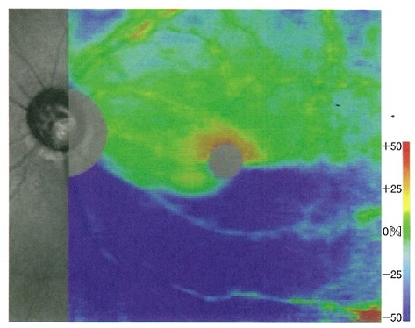
 |  | 1 | 下方水平半盲
 |  | 2 | 上方Bjerrum暗点 | 正解
 |  | 3 | 中心暗点
 |  | 4 | 輪状暗点
 |  | 5 | Mariotte盲点拡大
視能訓練士 | 2018 | 眼科検査学 |  | 2018_co_18_am027
 |  | 涙液について正しいのはどれか。
 |  | 1 | 厚さは50μmである。
 |  | 2 | 結膜嚢や眼表面に2μL存在している。
 |  | 3 | 分泌量は毎分50μLである。
 |  | 4 | 涙液層は4層からなる。
 |  | 5 | pHは7前後の中性である。 | 正解
視能訓練士 | 2018 | 斜視【各型】 |  | 2018_co_18_am028
 |  | 眼球運動検査で左方視時に右眼の内転障害を示したが輻湊は可能であった。 考えられる疾患はどれか。
 |  | 1 | 開散麻痺
 |  | 2 | 側方注視麻痺
 |  | 3 | 動眼神経麻痺
 |  | 4 | Fisher症候群
 |  | 5 | MLF症候群 | 正解
視能訓練士 | 2018 | 斜視【斜視検査】 |  | 2018_co_18_am029
 |  | Krimsky試験で正しいのはどれか。2つ選べ。
 |  | 1 | 上方から観察する。
 |  | 2 | 調節視標を固視させる。
 |  | 3 | 乳幼児の患者に有用である。 | 正解
 |  | 4 | 感覚性斜視の斜視角測定に有用である。 | 正解
 |  | 5 | 交代遮閉試験と同程度の斜視角を検出する。
視能訓練士 | 2018 | 視覚生理学の基礎 |  | 2018_co_18_am030
 |  | 病態と視野異常の組合せで誤っているのはどれか。
 |  | 1 | 視神経炎 -- 中心暗点
 |  | 2 | うっ血乳頭 -- Mariotte盲点拡大
 |  | 3 | 開放隅角緑内障 -- 両耳側半盲 | 正解
 |  | 4 | 後大脳動脈梗塞 -- 同名半盲
 |  | 5 | 身体表現性障害＜心因性視能障害＞ -- らせん状視野
視能訓練士 | 2018 | 視覚生理学の基礎 |  | 2018_co_18_am031
 |  | 中心フリッカ検査＜限界フリッカ値＞について正しいのはどれか。2つ選べ。
 |  | 1 | 光の濃淡を識別する。
 |  | 2 | 時間的分解能を評価する。 | 正解
 |  | 3 | 視神経炎の評価に有用である。 | 正解
 |  | 4 | 臨床上は25Hｚ以上を正常とする。
 |  | 5 | 視神経疾患では視力よりも後に限界フリッカ値は低下する。
視能訓練士 | 2018 | 斜視【各型】 |  | 2018_co_18_am032
 |  | 眼瞼下垂をきたす疾患はどれか。
 |  | 1 | 甲状腺眼症
 |  | 2 | MLF症候群
 |  | 3 | 外転神経麻痺
 |  | 4 | 特発性視神経炎
 |  | 5 | 慢性進行性外眼筋麻痺 | 正解
視能訓練士 | 2018 | 視覚生理学の基礎 |  | 2018_co_18_am033
 |  | 色覚で正しいのはどれか。
 |  | 1 | 輝度の感覚は杆体が担う。
 |  | 2 | 仮性同色表で確定診断をする。
 |  | 3 | 正常3色覚は3種類の杆体をもつ。
 |  | 4 | 青と黄の感覚はM錐体の反応である。
 |  | 5 | 1型色覚はL錐体の欠損（異常）である。 | 正解
視能訓練士 | 2018 | 斜視【斜視検査】 |  | 2018_co_18_am034
 |  | 同側性複視を自覚するのはどれか。 ただし、網膜正常対応で抑制はないものとする。
 |  | 1 | 間欠性外斜視の融像ができないとき
 |  | 2 | 輻湊近点の限界を超えたとき
 |  | 3 | framing cardの生理的複視
 |  | 4 | 融像開散幅の限界＜break point＞を超えたとき | 正解
 |  | 5 | 4&#x22BF;基底外方試験
視能訓練士 | 2018 | 斜視【斜視検査】 |  | 2018_co_18_am035
 |  | Heringの法則に関係しない検査はどれか。
 |  | 1 | 輻湊検査 | 正解
 |  | 2 | Hess赤緑試験
 |  | 3 | 9方向眼位検査
 |  | 4 | 4&#x22BF;基底外方試験
 |  | 5 | Parksの3step法
視能訓練士 | 2018 | 斜視【斜視検査】 |  | 2018_co_18_am036
 |  | 大型弱視鏡で正しいのはどれか。
 |  | 1 | 回旋偏位の測定には相似図形を用いる。
 |  | 2 | γ角は両眼で測定する。
 |  | 3 | 近見眼位の測定に適している。
 |  | 4 | 接眼部に凸レンズが組み込まれている。 | 正解
 |  | 5 | 調節性輻湊が起こりやすい。
視能訓練士 | 2018 | 眼科検査学 |  | 2018_co_18_am037
 |  | ERGが有用でない疾患はどれか。
 |  | 1 | 詐 病
 |  | 2 | 1型3色覚 | 正解
 |  | 3 | 硝子体出血
 |  | 4 | 網膜色素変性
 |  | 5 | 先天停止性夜盲
視能訓練士 | 2018 | 眼疾病学 |  | 2018_co_18_am038
 |  | 角膜の知覚低下をきたす疾患はどれか。
 |  | 1 | 翼状片
 |  | 2 | 円錐角膜
 |  | 3 | 春季カタル
 |  | 4 | ヘルペス角膜炎 | 正解
 |  | 5 | 顆粒状角膜ジストロフィ
視能訓練士 | 2018 | 眼疾病学 |  | 2018_co_18_am039
 |  | 角膜前面の高次収差が高値の場合に、最も適した屈折矯正法はどれか。
 |  | 1 | 眼 鏡
 |  | 2 | LASIK
 |  | 3 | 眼内レンズ
 |  | 4 | ソフトコンタクトレンズ
 |  | 5 | ハードコンタクトレンズ | 正解
視能訓練士 | 2018 | 眼疾病学 |  | 2018_co_18_am040
 |  | 小視症をきたすのはどれか。
 |  | 1 | 白内障
 |  | 2 | 緑内障
 |  | 3 | 黄斑円孔
 |  | 4 | 網膜色素変性
 |  | 5 | 中心性漿液性脈絡網膜症 | 正解
視能訓練士 | 2018 | 眼科検査学 |  | 2018_co_18_am041
 |  | 右眼の耳上側の網膜裂孔を撮影する場合、患者にどの方向を向くように指示すべきか。
 |  | 1 | 正 面
 |  | 2 | 右 上 | 正解
 |  | 3 | 右 下
 |  | 4 | 左 上
 |  | 5 | 左 下
視能訓練士 | 2018 | 眼疾病学 |  | 2018_co_18_am042
 |  | 眼球突出をきたすのはどれか。
 |  | 1 | 眼窩壁骨折
 |  | 2 | 甲状腺眼症 | 正解
 |  | 3 | 顔面神経麻痺
 |  | 4 | Duane症候群
 |  | 5 | Vogt-小柳-原田病
視能訓練士 | 2018 | 眼疾病学 |  | 2018_co_18_am043
 |  | Behçet病の眼所見で特徴的なのはどれか。
 |  | 1 | 虹彩結節
 |  | 2 | 前房蓄膿 | 正解
 |  | 3 | 夕焼け状眼底
 |  | 4 | 多発性滲出性網膜剥離
 |  | 5 | 豚脂様角膜後面沈着物
視能訓練士 | 2018 | 視覚生理学の基礎 |  | 2018_co_18_am044
 |  | 左の後頭葉が障害された際にみられる視野異常はどれか。
 |  | 1 | 接合暗点
 |  | 2 | 左上1/4同名半盲
 |  | 3 | 左中心暗点
 |  | 4 | 右同名半盲 | 正解
 |  | 5 | 両耳側半盲
視能訓練士 | 2018 | 眼疾病学 |  | 2018_co_18_am045
 |  | 瞳孔と眼瞼に異常をきたすのはどれか。
 |  | 1 | Adie症候群
 |  | 2 | Argyll Robertson瞳孔
 |  | 3 | Duane症候群Ⅰ型
 |  | 4 | Horner症候群 | 正解
 |  | 5 | 重症筋無力症
視能訓練士 | 2018 | 眼疾病学 |  | 2018_co_18_am046
 |  | 重症筋無力症で誤っているのはどれか。
 |  | 1 | 易疲労性がある。
 |  | 2 | 日内変動がある。
 |  | 3 | 筋力低下がある。
 |  | 4 | 自己免疫疾患である。
 |  | 5 | 神経支配に一致した眼球運動障害がある。 | 正解
視能訓練士 | 2018 | 眼疾病学 |  | 2018_co_18_am047
 |  | 身体表現性障害＜心因性視能障害＞でみられる視野所見はどれか。2つ選べ。
 |  | 1 | 管状視野 | 正解
 |  | 2 | 弓状暗点
 |  | 3 | 求心狭窄 | 正解
 |  | 4 | 虚性暗点
 |  | 5 | 閃輝暗点
視能訓練士 | 2018 | 保健医療福祉と視能障害のリハビリテーションの理念 |  | 2018_co_18_am048
 |  | 弱視の早期発見に関連する条文があるのはどれか。
 |  | 1 | 児童福祉法
 |  | 2 | 母子保健法 | 正解
 |  | 3 | 学校保健安全法
 |  | 4 | 労働安全衛生法
 |  | 5 | 身体障害者福祉法
視能訓練士 | 2018 | 斜視【各型】 |  | 2018_co_18_am049
 |  | 両眼視時に片眼視時よりも視力が低下するのはどれか。
 |  | 1 | 斜位近視 | 正解
 |  | 2 | 潜伏眼振
 |  | 3 | 眼性斜頸
 |  | 4 | 恒常性外斜視
 |  | 5 | 調節性内斜視
視能訓練士 | 2018 | 視覚生理学の基礎 |  | 2018_co_18_am050
 |  | 乳幼児の視力について正しいのはどれか。
 |  | 1 | 新生児の視力は光がわかる程度である。
 |  | 2 | 乳児は縞より無地を好んで見る。
 |  | 3 | 3歳6か月児にはLandolt環で視力検査する。 | 正解
 |  | 4 | 5歳児には読み分け困難がない。
 |  | 5 | 7歳児の平均視力は0.8である。
視能訓練士 | 2018 | ロービジョン | ロービジョン | 2018_co_18_am051
 |  | 光学的補助具とその特徴の組合せで誤っているのはどれか。
 |  | 1 | 単眼鏡 -- 遠方視を補助する。
 |  | 2 | 遮光眼鏡 -- まぶしさを軽減できる。
 |  | 3 | 手持ち式拡大鏡 -- 利便性が高い。
 |  | 4 | スタンド型拡大鏡 -- レンズと作業の距離を固定できる。
 |  | 5 | ハイパワープラスレンズ眼鏡 -- 有効視野を拡大する。 | 正解
視能訓練士 | 2018 | 保健医療福祉と視能障害のリハビリテーションの理念 |  | 2018_co_18_am052
 |  | 幼児の視力検査を行う上で誤っているのはどれか。
 |  | 1 | 笑顔で励ます。
 |  | 2 | 長時間かけて行う。 | 正解
 |  | 3 | 同じ目線で対面する。
 |  | 4 | 検査に興味を持たせる。
 |  | 5 | コミュニケーションを十分に取る。
視能訓練士 | 2018 | 眼科薬理学 |  | 2018_co_18_am053
 |  | 重症筋無力症の診断に使用されるのはどれか。
 |  | 1 | ピロカルピン塩酸塩
 |  | 2 | メチルプレドニゾロン
 |  | 3 | エドロホニウム塩化物 | 正解
 |  | 4 | フェニレフリン塩酸塩
 |  | 5 | シクロペントラート塩酸塩
視能訓練士 | 2018 | 眼疾病学 |  | 2018_co_18_am054
 |  | 生理的眼振はどれか。2つ選べ。
 |  | 1 | 温度眼振 | 正解
 |  | 2 | 振子眼振
 |  | 3 | 顕性潜伏眼振
 |  | 4 | 視運動性眼振 | 正解
 |  | 5 | 周期交代性眼振
視能訓練士 | 2018 | 斜視【斜視治療】 |  | 2018_co_18_am055
 |  | 左方に静止位のある先天眼振に対する治療法はどれか。
 |  | 1 | 右内直筋後転と左内直筋後転
 |  | 2 | 右外直筋後転と左内直筋後転
 |  | 3 | 右外直筋後転と左外直筋後転
 |  | 4 | 右外直筋短縮と左内直筋短縮 | 正解
 |  | 5 | 右外直筋短縮と左外直筋短縮
視能訓練士 | 2018 | 両眼視機能と眼球運動 |  | 2018_co_18_am056
 |  | 左眼の上直筋の間接拮抗筋＜はりあい筋＞はどれか。
 |  | 1 | 右眼下直筋
 |  | 2 | 右眼上斜筋 | 正解
 |  | 3 | 右眼上直筋
 |  | 4 | 左眼下直筋
 |  | 5 | 左眼上斜筋
視能訓練士 | 2018 | 斜視【斜視検査】 |  | 2018_co_18_am057
 |  | Hirschberg法の検査結果に影響しないのはどれか。
 |  | 1 | 視 力 | 正解
 |  | 2 | γ 角
 |  | 3 | 検査距離
 |  | 4 | 偏心固視
 |  | 5 | 角膜曲率半径
視能訓練士 | 2018 | 斜視【斜視検査】 |  | 2018_co_18_am058
 |  | Hess赤緑試験について正しいのはどれか。2つ選べ。
 |  | 1 | A-V型斜視が評価できる。 | 正解
 |  | 2 | 大きい方の図は麻痺眼を示す。
 |  | 3 | 単眼麻痺の診断に有用である。 | 正解
 |  | 4 | 網膜対応は結果に影響しない。
 |  | 5 | 緑色ガラス装用眼が固視眼である。
視能訓練士 | 2018 | 斜視【斜視検査】 |  | 2018_co_18_am059
 |  | 他覚的な回旋偏位の測定法であるのはどれか。
 |  | 1 | 複像検査
 |  | 2 | 眼底写真撮影 | 正解
 |  | 3 | 大型弱視鏡検査
 |  | 4 | ニューサイクロテスト
 |  | 5 | Maddox double rod test
視能訓練士 | 2018 | 生理光学 |  | 2018_co_18_am060
 |  | 調節と輻湊について誤っているのはどれか。
 |  | 1 | 調節性内斜視は遠視を調節し誘発される。
 |  | 2 | 器械をのぞく検査をするとき、近接性輻湊が誘発される。
 |  | 3 | 正視の人が1m先の視標を固視するとき2MAの輻輳が働く。 | 正解
 |  | 4 | 非屈折性調節性内斜視は正視、遠視、近視いずれでも起こる。
 |  | 5 | 1Dの近視の人が1m先の視標を固視するとき調節は働かない。
視能訓練士 | 2018 | 生理光学 |  | 2018_co_18_am061
 |  | 遠近累進屈折力レンズの構造で誤っているのはどれか。
 |  | 1 | 遠用部に比べ近用部は耳側にある。 | 正解
 |  | 2 | 遠用部と近用部の差が加入度である。
 |  | 3 | 上方に遠用部、下方に近用部がある。
 |  | 4 | 累進帯に沿った両側方部で収差が大きい。
 |  | 5 | 遠用から近用の度数変化部分は累進帯という。
視能訓練士 | 2018 | 斜視【斜視検査】 |  | 2018_co_18_am062
 |  | 最も日常視に近い網膜対応検査はどれか。
 |  | 1 | 残像検査
 |  | 2 | Worth4灯検査
 |  | 3 | 大型弱視鏡検査
 |  | 4 | プリズム順応試験
 |  | 5 | Bagolini線条検査 | 正解
視能訓練士 | 2018 | 斜視【斜視検査】 |  | 2018_co_18_am063
 |  | 微小内斜視にBagolini線条検査を行った図（①～⑤）を別に示す。 特徴的な結果はどれか。
 |  | 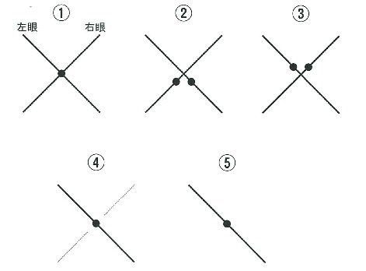
 |  | 1 | ①
 |  | 2 | ②
 |  | 3 | ③
 |  | 4 | ④ | 正解
 |  | 5 | ⑤
視能訓練士 | 2018 | 弱視 |  | 2018_co_18_am064
 |  | 弱視の原因とならないのはどれか。
 |  | 1 | 斜 視
 |  | 2 | 眼瞼下垂
 |  | 3 | 屈折異常
 |  | 4 | 先天白内障
 |  | 5 | 先天色覚異常 | 正解
視能訓練士 | 2018 | 斜視【斜視検査】 |  | 2018_co_18_am065
 |  | 疾患と頭位異常の組合せで正しいのはどれか。2つ選べ。
 |  | 1 | A型内斜視 -- 顎下げ
 |  | 2 | V型外斜視 -- 顎上げ | 正解
 |  | 3 | 慢性進行性外眼筋麻痺 -- 顎下げ
 |  | 4 | 左眼上斜筋麻痺 -- 左側への頭部傾斜
 |  | 5 | 右眼外転神経麻痺 -- 右側への顔回し | 正解
視能訓練士 | 2018 | 眼科検査学 |  | 2018_co_18_am066
 |  | 60歳の男性。左眼の急激な視力低下を訴えて来院した。10年前から高血圧症で加療中である。視力は右1.2（矯正不能）、左 光覚弁（矯正不能）。眼底は黄斑部を除いて後極部の網膜が乳白色に混濁していたが、視神経乳頭は正常であった。フラッシュERGの結果（①～⑤）を別に示す。 この患者の左眼の検査結果はどれか。
 |  | 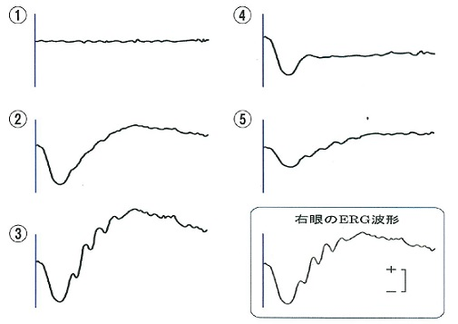
 |  | 1 | ①
 |  | 2 | ②
 |  | 3 | ③
 |  | 4 | ④ | 正解
 |  | 5 | ⑤
視能訓練士 | 2018 | 眼疾病学 |  | 2018_co_18_am067
 |  | 視野所見でみられるのはどれか。2つ選べ。
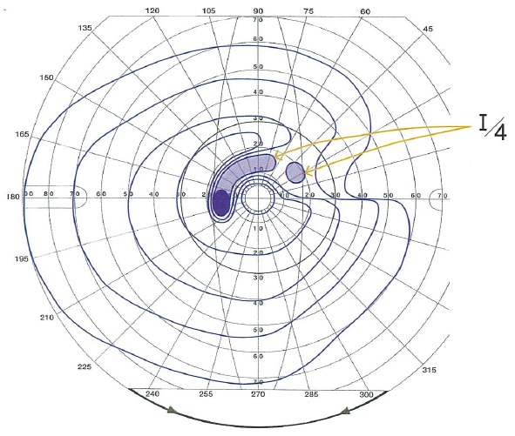
 |  | 1 | 弓状暗点 | 正解
 |  | 2 | 水平半盲
 |  | 3 | 接合暗点
 |  | 4 | 鼻側階段 | 正解
 |  | 5 | 輪状暗点
視能訓練士 | 2018 | 眼疾病学 |  | 2018_co_18_am068
 |  | 診断に有用でない検査はどれか。
 |  | 1 | 眼圧検査
 |  | 2 | 眼底検査
 |  | 3 | 隅角検査
 |  | 4 | 網膜電図 | 正解
 |  | 5 | 細隙灯顕微鏡検査
視能訓練士 | 2018 | 眼疾病学 |  | 2018_co_18_am069
 |  | 32歳の女性。右眼の歪視と中心暗点を主訴に来院した。視力は右0.1（矯正不能）、左2.0（矯正不能）。網膜電図は正常であったが、眼球電図でL/D比は低下していた。右眼の眼底写真、OCT及び眼底自発蛍光像を別に示す。 考えられる疾患はどれか。
 |  | 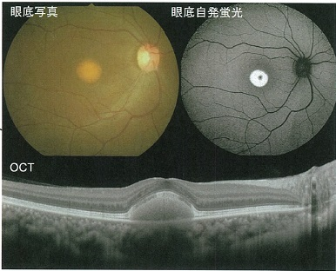
 |  | 1 | 黄斑円孔
 |  | 2 | 錐体ジストロフィ
 |  | 3 | 中心性漿液性脈絡網膜症
 |  | 4 | 糖尿病網膜症
 |  | 5 | 卵黄様黄斑ジストロフィ | 正解
視能訓練士 | 2018 | 眼疾病学 |  | 2018_co_18_am070
 |  | 30歳の男性。眼の乾きと薄暮時の見えにくさを訴えて来院した。角膜屈折力が右36.50D、左36.00D。視力は右1.2（矯正不能）、左1.2（矯正不能）。眼圧は右7mmHg、左6mmHg。眼軸は右26.12mm、左26.25mm。 最も考えられるのはどれか。
 |  | 1 | ヘルペス角膜炎
 |  | 2 | LASIK術後 | 正解
 |  | 3 | 白内障術後
 |  | 4 | 円錐角膜
 |  | 5 | 翼状片
視能訓練士 | 2018 | 眼疾病学 |  | 2018_co_18_am071
 |  | 36歳の男性。ソフトコンタクトレンズを常用している。2日前からの左眼の眼痛と充血を主訴に来院した。コンタクトレンズを着けたまま就寝することもあったという。左眼の前眼部写真を別に示す。 この患者にみられるのはどれか。2つ選べ。
 |  | 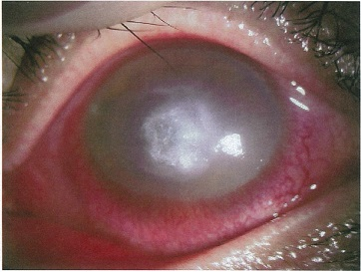
 |  | 1 | 羞 明 | 正解
 |  | 2 | 夜 盲
 |  | 3 | 流 涙 | 正解
 |  | 4 | 角膜穿孔
 |  | 5 | 角膜色素沈着
視能訓練士 | 2018 | 眼疾病学 |  | 2018_co_18_am072
 |  | 75歳の女性。左眼の視力低下を主訴に来院した。視力は右1.2（矯正不能）、左0.6（矯正不能）。眼底写真およびOCTを別に示す。 この患者にみられるのはどれか。
 |  | 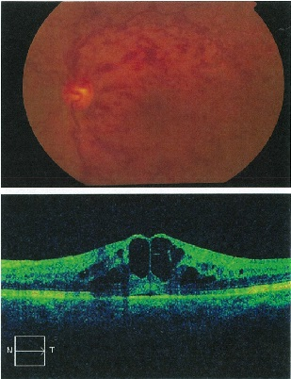
 |  | 1 | 黄斑前膜
 |  | 2 | 軟性ドルーゼン
 |  | 3 | 嚢胞様黄斑浮腫 | 正解
 |  | 4 | cherry red spot
 |  | 5 | 骨小体様色素沈着
視能訓練士 | 2018 | 眼疾病学 |  | 2018_co_18_am073
 |  | 12歳の女児。2か月前の学校健診では視力は左右ともに判定はAであった。昨日、急に見えにくいと訴えて受診した。初診時視力は、右0.02（1.0×s+3.00=s-3.00）、左0.01（1.0×s+3.00=s-3.00）であった。 この症例について正しいのはどれか。
 |  | 1 | 眼精疲労の点眼薬を処方する。
 |  | 2 | VEPでP100潜時の延長を認める。
 |  | 3 | 静的視野検査で水玉様視野を認める。 | 正解
 |  | 4 | 静的視野検査でMariotte盲点の拡大を認める。
 |  | 5 | OCTで中心窩の陥凹が認められない。
視能訓練士 | 2018 | 斜視【斜視治療】 |  | 2018_co_18_am074
 |  | 5歳の女児。内斜視を主訴に来院した。アトロピン硫酸塩点眼後の視力は右（1.2×+2.50D）、左（1.0×+4.00D）。眼位は裸眼で遠見16⊿内斜視、近見は30⊿内斜視。完全屈折矯正眼鏡装用下の眼位は遠見4⊿内斜位、近見20⊿内斜視。完全屈折矯正値に+3.00Dを加入した近見眼位は4⊿内斜位であった。 装用すべき眼鏡で正しいのはどれか。
 |  | 1 | 右+1.50D、左+3.00Dの単焦点レンズ
 |  | 2 | 右+2.50D、左+4.00Dの単焦点レンズ
 |  | 3 | 右+2.50D、左+4.00Dに+3.00D加入の二重焦点レンズ | 正解
 |  | 4 | 右+2.50D、左+4.00Dに14&#x22BF;基底外方Fresnel膜レンズ貼付
 |  | 5 | 右+2.50D、左+4.00Dに左右眼共3&#x22BF;基底外方プリズム組み込み
視能訓練士 | 2018 | 斜視【斜視治療】 |  | 2018_co_18_am075
 |  | 8歳の女児。眼位異常を指摘され紹介受診した。遠見2⊿、近見15⊿の外方偏位がある。輻湊近点は30cmで、TNO stereo testでは60秒であった。屈折は両眼ともに正視、AC/A比は2.0⊿/Dであった。 最適な治療はどれか。
 |  | 1 | 遮閉法
 |  | 2 | 斜視手術
 |  | 3 | 二重焦点眼鏡
 |  | 4 | 輻湊増強訓練 | 正解
 |  | 5 | 融像側方移動訓練

